Лист1
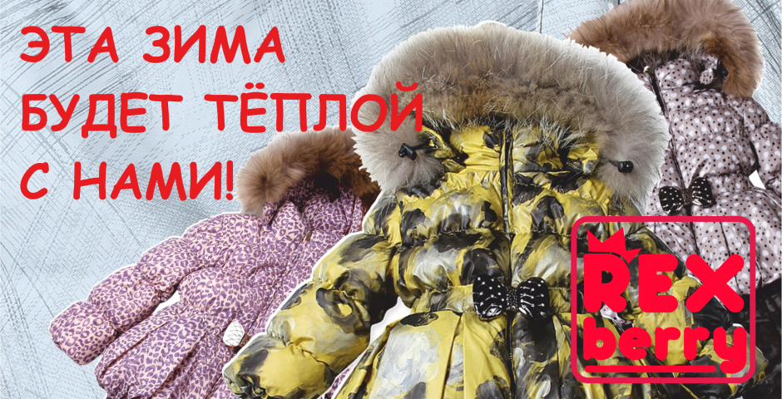
 |  | Детская зимняя одежда RЕХВЕRRY Спец предложение !!!

 |  | Более качественные фото на сайте www.rexberry.ru

Артикул | Наименование | Цвет | Фото моделей | Наполнитель | ПОЛ | ПОЛЯ ДЛЯ ПОРАЗМЕРНОГО ЗАКЗА! |  |  |  |  | Размерный ряд | Цена ОПТ прошлого года | Цена ОПТ текущего | ЦЕНА НА СОГЛАСОВАНИЕ | ВАШ ЗАКАЗ шт. | Сумма Заказа
 |  |  |  |  |  | 6-9мес | 12мес | 18мес | 24мес
 |  |  |  |  |  | 3 | 4 | 5 | 6 | 7
 |  |  |  |  |  | 8 | 10 | 12 | 14
BC002 | Комбинезон | темносиний | 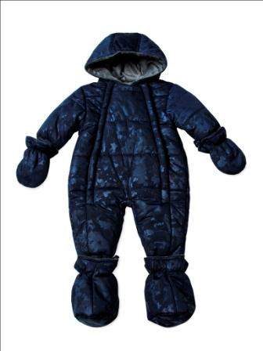 | Polyfill (Полифилл) - это новый высокоэффективный, легкий, теплый и не впитывающий влагу утеплитель. | мал |  |  |  |  |  | 6-9 - 24 мес | 1,550 | 1,700 | 1,045 | 0 | 0 | Красный цвет обозначает: Нет в наличии
BC003 | Комплект (куртка и полукомбинезон) | розовый | 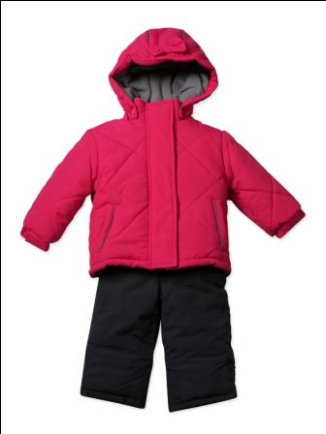 | Polyfill (Полифилл) - это новый высокоэффективный, легкий, теплый и не впитывающий влагу утеплитель. | дев |  |  |  |  |  | 12-24 мес | 2,350 | 2,700 | 1,122 | 0 | 0
BC003 | Комплект (куртка и полукомбинезон) | красный | 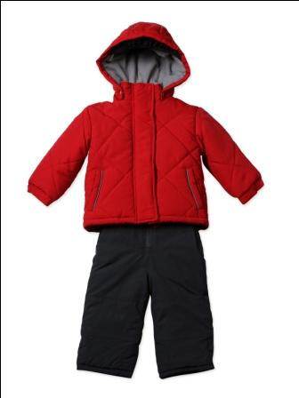 | Polyfill (Полифилл) - это новый высокоэффективный, легкий, теплый и не впитывающий влагу утеплитель. | мал |  |  |  |  |  | 12-24 мес | 2,350 | 2,700 | 1,122 | 0 | 0
BC004 | Комбинезон | фуксия | 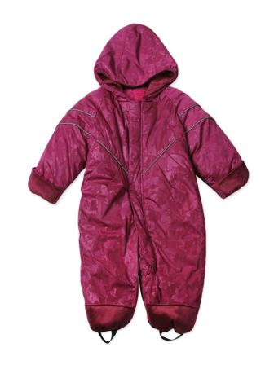 | Polyfill (Полифилл) - это новый высокоэффективный, легкий, теплый и не впитывающий влагу утеплитель. | дев |  |  |  |  |  | 12-24 мес | 1,650 | 1,800 | 935 | 0 | 0
BC004 | Комбинезон | темносиний | 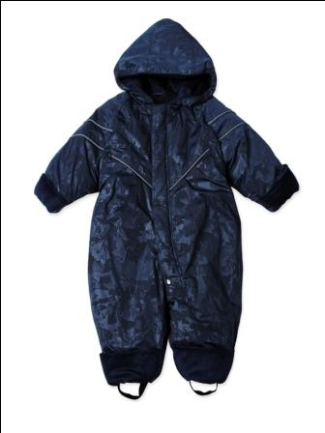 | Polyfill (Полифилл) - это новый высокоэффективный, легкий, теплый и не впитывающий влагу утеплитель. | мал |  |  |  |  |  | 12-24 мес | 1,650 | 1,800 | 935 | 0 | 0
BF005 | Комбинезон-пуховик | кремовый леопард | 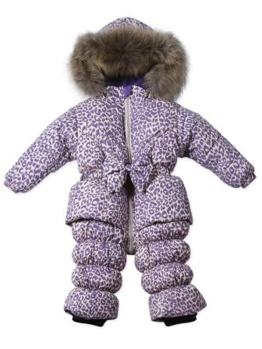 | Пух 90%, перо 10% | дев |  |  |  |  |  | 12-24 мес | 3,500 | 3,900 | 2,805 | 0 | 0
BF005 | Комбинезон-пуховик | фиолетовый леопард | 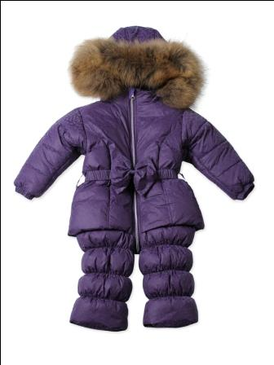 | Пух 90%, перо 10% | дев |  |  |  |  |  | 12-24 мес | 3,500 | 3,900 | 2,805 | 0 | 0
BF006 | Комплект (куртка и полукомбинезон) | кремовый леопард | 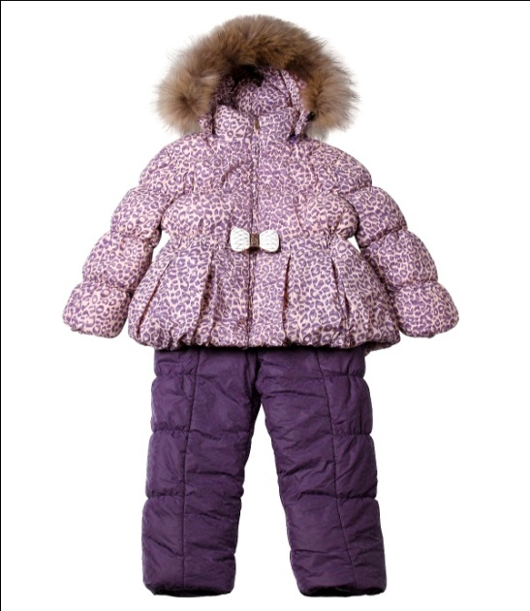 | Пух 90%, перо 10% | дев | нет в наличии |  |  | нет |  | 12-24 мес | 3,700 | 4,150 | 2,805 | 0 | 0
BF006 | Комплект (куртка и полукомбинезон) | розы на желтом | 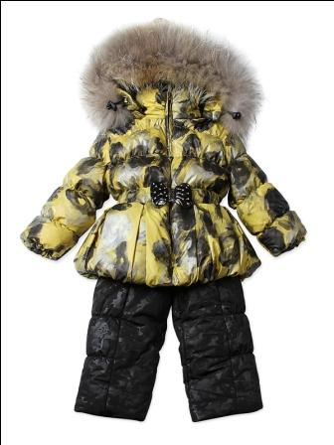 | Пух 90%, перо 10% | дев |  |  |  |  |  | 12-24 мес | 3,700 | 4,150 | 2,805 | 0 | 0
BF006 | Комплект (куртка и полукомбинезон) | серые сердечки | 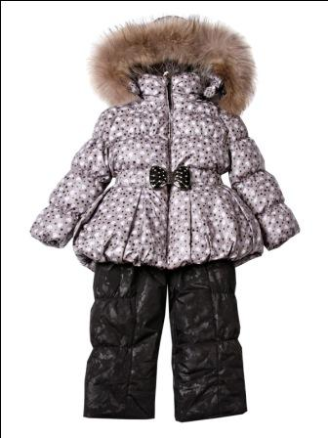 | Пух 90%, перо 10% | дев |  |  |  |  |  | 12-24 мес | 3,700 | 4,150 | 2,805 | 0 | 0
BF007 | Комбинезон-пуховик | синий графит | 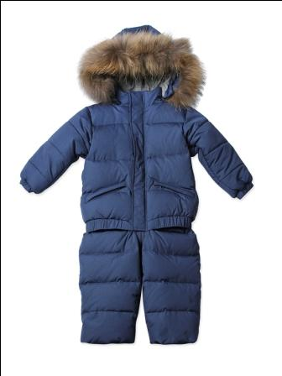 | Пух 90%, перо 10% | мал |  |  |  |  |  | 12-24 мес | 3250 | 3,650 | 2,805 | 0 | 0
BS008 | Комбинезон | розовый | 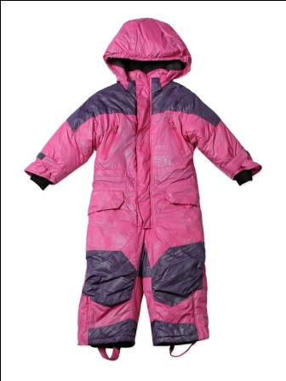 | Polyfill (Полифилл) - это новый высокоэффективный, легкий, теплый и не впитывающий влагу утеплитель. | дев |  |  |  |  |  | 12-24 мес | 2,150 | 2,400 | 1,216 | 0 | 0 | я
BS008 | Комбинезон | синий графит | 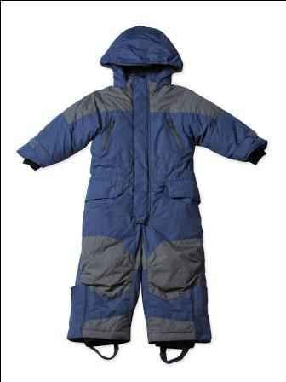 | Polyfill (Полифилл) - это новый высокоэффективный, легкий, теплый и не впитывающий влагу утеплитель. | мал |  |  |  |  |  | 12-24 мес | 2,150 | 2,400 | 1,216 | 0 | 0 | я
BS009 | Комплект (куртка и полукомбинезон) | розовый | 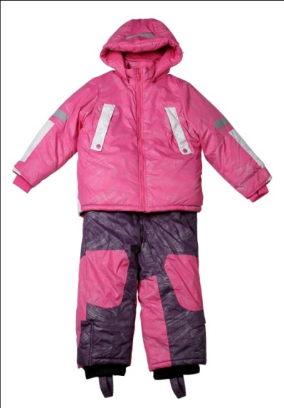 | Polyfill (Полифилл) - это новый высокоэффективный, легкий, теплый и не впитывающий влагу утеплитель. | дев |  |  |  |  |  | 12-24 мес | 2,500 | 2,950 | 1,777 | 0 | 0 | я
BS009 | Комплект (куртка и полукомбинезон) | зеленый | 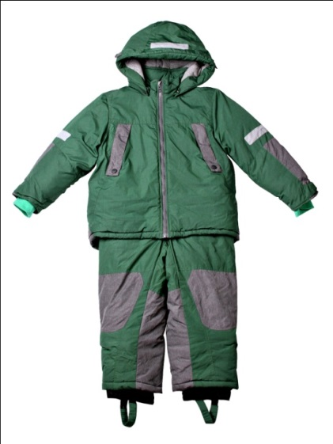 | Polyfill (Полифилл) - это новый высокоэффективный, легкий, теплый и не впитывающий влагу утеплитель. | мал |  |  |  |  |  | 12-24 мес | 2,500 | 2,950 | 1,777 | 0 | 0 | я
KC012 | Комплект (куртка и полукомбинезон) | фуксия | 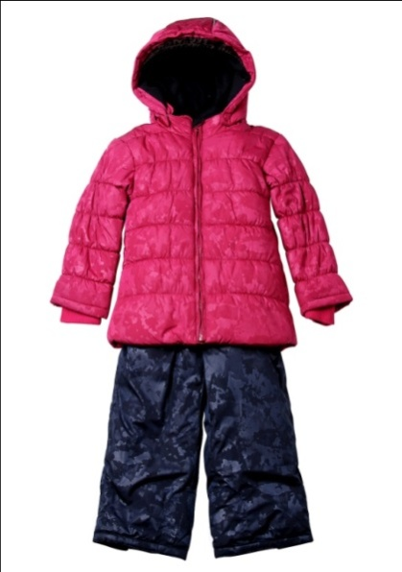 | Polyfill (Полифилл) - это новый высокоэффективный, легкий, теплый и не впитывающий влагу утеплитель. | дев |  |  |  |  |  | 3-7 лет | 2,500 | 2,700 | 1,870 | 0 | 0
KC013 | Комплект (куртка и полукомбинезон) | бежевый | 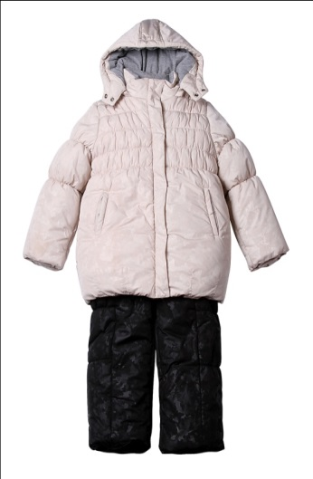 | Polyfill (Полифилл) - это новый высокоэффективный, легкий, теплый и не впитывающий влагу утеплитель. | дев |  |  |  |  |  | 3-7 лет | 2,400 | 2,900 | 1,590 | 0 | 0
KC013 | Комплект (куртка и полукомбинезон) | красный | 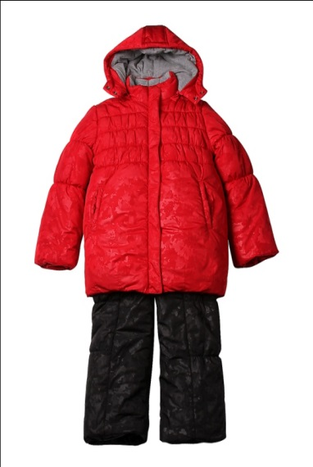 | Polyfill (Полифилл) - это новый высокоэффективный, легкий, теплый и не впитывающий влагу утеплитель. | дев |  |  | нет |  | нет | 3-7 лет | 2,400 | 2,900 | 1,590 | 0 | 0
KF017 | Пальто-пуховик | бежевый | 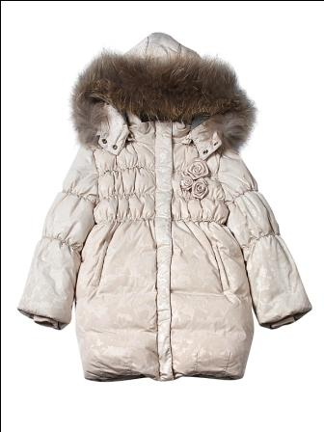 | Пух 90%, перо 10% | дев |  |  |  |  |  | 3-7 лет | 3,550 | 3,990 | 2,805 | 0 | 0
KF017 | Пальто-пуховик | красный | 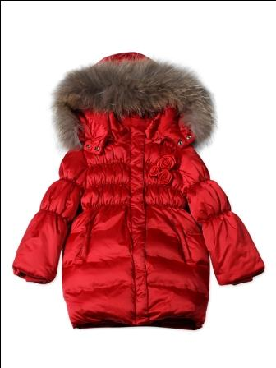 | Пух 90%, перо 10% | дев |  |  |  |  |  | 3-7 лет | 3,550 | 3,990 | 2,805 | 0 | 0
KF018 | Комплект (куртка и полукомбинезон) | кремовый леопард | 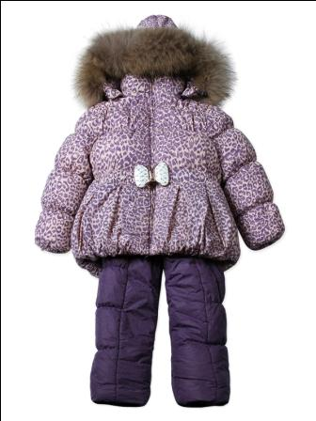 | Пух 90%, перо 10% | дев | нет | нет | нет | нет | нет | 3-7 лет | 3,850 | 4,400 | 3,273
KF018 | Комплект (куртка и полукомбинезон) | розы на сером | 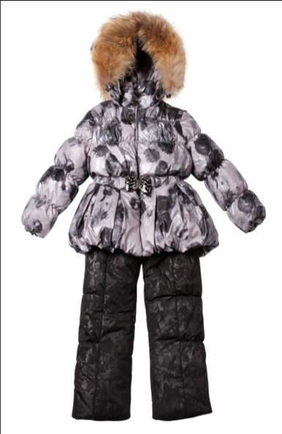 | Пух 90%, перо 10% | дев |  |  |  |  |  | 3-7 лет | 3,850 | 4,400 | 3,273 | 0 | 0
KF020 | Куртка-пуховик удлиненная | коричневый | 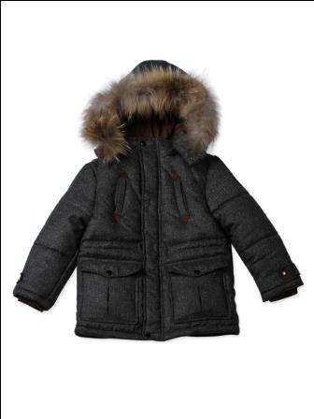 | Пух 90%, перо 10% | мал |  |  |  |  |  | 3-7 лет | 3,050 | 3,300 | 2,525 | 0 | 0
KF020 | Куртка-пуховик удлиненная | черная елочка | 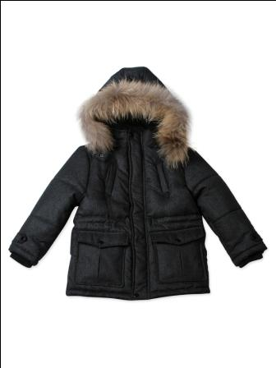 | Пух 90%, перо 10% | мал |  |  |  |  |  | 3-7 лет | 3,050 | 3,300 | 2,525 | 0 | 0
KS021 | Комбинезон | розовый | 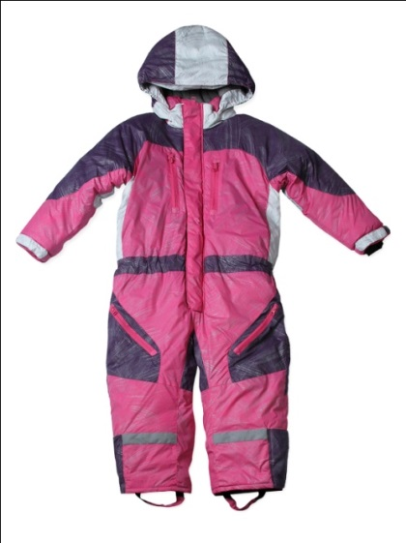 | Polyfill (Полифилл) - это новый высокоэффективный, легкий, теплый и не впитывающий влагу утеплитель. | дев |  |  |  |  |  | 3-7 лет | 2,450 | 2,950 | 1,590 | 0 | 0
KS021 | Комбинезон | ярко- зеленый | 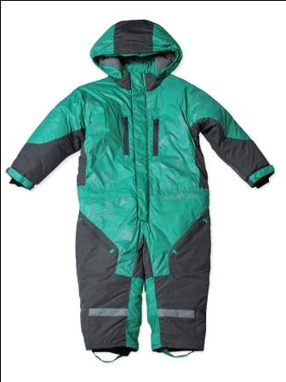 | Polyfill (Полифилл) - это новый высокоэффективный, легкий, теплый и не впитывающий влагу утеплитель. | мал |  |  |  |  |  | 3-7 лет | 2,450 | 2,950 | 1,590 | 0 | 0
KS022 | Комплект (куртка и полукомбинезон) | розовый |  | Polyfill (Полифилл) - это новый высокоэффективный, легкий, теплый и не впитывающий влагу утеплитель. | дев |  |  |  |  |  | 3-7 лет | 2,550 | 3,200 | 1,777 | 0 | 0
KS022 | Комплект (куртка и полукомбинезон) | зеленый | 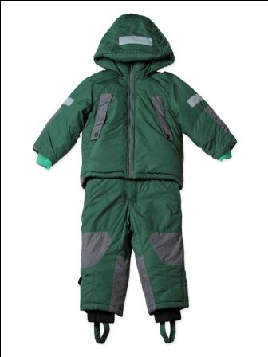 | Polyfill (Полифилл) - это новый высокоэффективный, легкий, теплый и не впитывающий влагу утеплитель. | мал |  |  |  |  |  | 3-7 лет | 2,550 | 3,200 | 1,777 | 0 | 0
JC025 | Полупальто | фуксия | 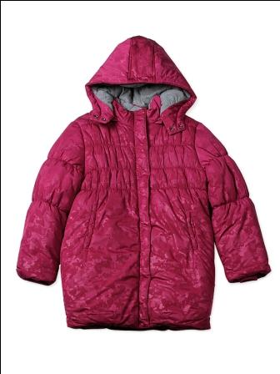 | Polyfill (Полифилл) - это новый высокоэффективный, легкий, теплый и не впитывающий влагу утеплитель. | дев |  |  |  |  |  | 8-14 лет | 1,820 | 1,900 | 1,122 | 0 | 0
JC025 | Полупальто | темносиний | 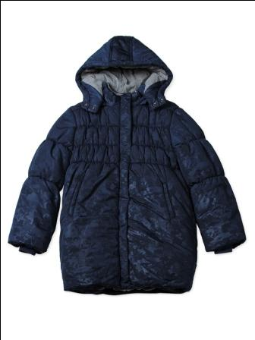 | Polyfill (Полифилл) - это новый высокоэффективный, легкий, теплый и не впитывающий влагу утеплитель. | дев |  |  |  |  |  | 8-14 лет | 1,820 | 1,900 | 1,122 | 0 | 0
JC026 | Комплект (куртка и полукомбинезон) | бежевый | 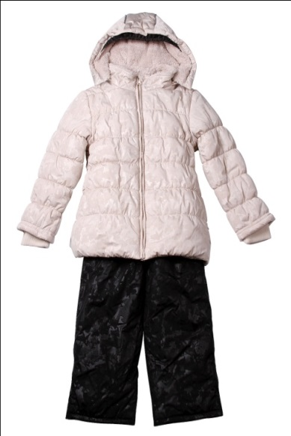 | Polyfill (Полифилл) - это новый высокоэффективный, легкий, теплый и не впитывающий влагу утеплитель. | дев |  |  |  |  |  | 8-14 лет | 2,500 | 2,900 | 1,777 | 0 | 0
JF027 | Полупальто-пуховик | розы на сером | 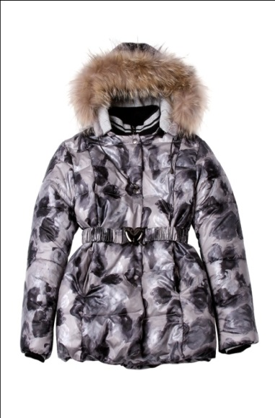 | Пух 90%, перо 10% | дев |  |  |  |  |  | 8-14 лет | 3,300 | 3,800 | 2,525 | 0 | 0
JF027 | Полупальто-пуховик | синий | 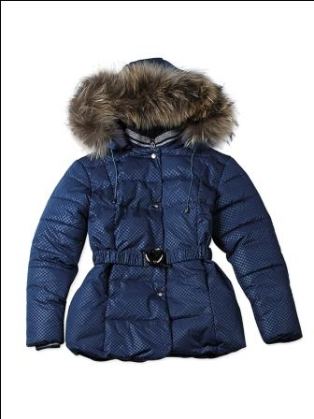 | Пух 90%, перо 10% | дев |  |  |  |  |  | 8-14 лет | 3,300 | 3,800 | 2,525 | 0 | 0
JC028 | Полупальто | зеленый | 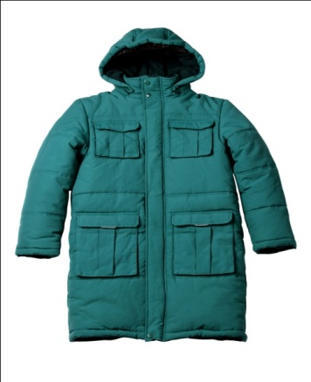 | Polyfill (Полифилл) - это новый высокоэффективный, легкий, теплый и не впитывающий влагу утеплитель. | мал |  |  |  |  |  | 8-14 лет | 2,200 | 2,300 | 1,309 | 0 | 0
JC029 | Комплект (куртка и полукомбинезон) | красный | 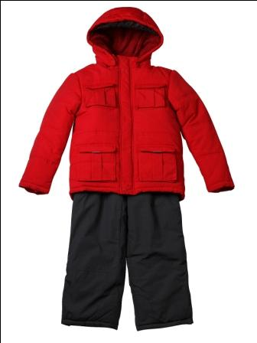 | Polyfill (Полифилл) - это новый высокоэффективный, легкий, теплый и не впитывающий влагу утеплитель. | мал | нет | нет |  |  |  | 8-14 лет | 2,900 | 3,200 | 1,122 | 0 | 0
JC030 | Куртка | зеленый | 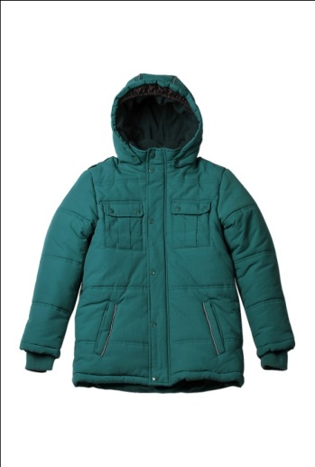 | Polyfill (Полифилл) - это новый высокоэффективный, легкий, теплый и не впитывающий влагу утеплитель. | мал |  |  |  |  |  | 8-14 лет | 2,100 | 2,300 | 982 | 0 | 0
JF031 | Полупальто-пуховик облегченное | желтый | 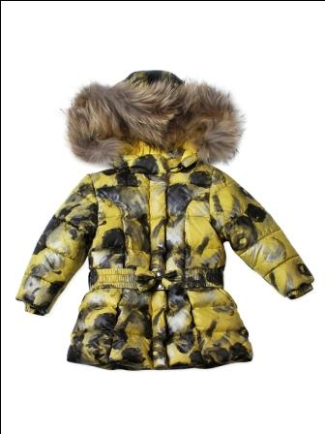 | Пух 90%, перо 10% | дев |  |  |  |  |  | 3-7 лет | 2,700 | 3,300 | 1,870 | 0 | 0
JF032 | Пальто-пуховик | фиолетовый леопард | 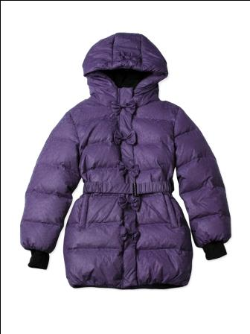 | Пух 90%, перо 10% | дев |  |  |  |  |  | 8-14 лет | 2,800 | 3,200 | 2,338 | 0 | 0
JF032 | Пальто-пуховик | черный | 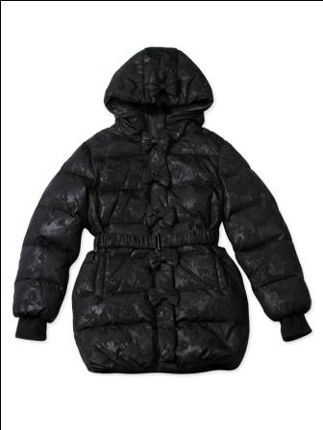 | Пух 90%, перо 10% | дев |  |  |  |  |  | 8-14 лет | 2,800 | 3,200 | 2,338 | 0 | 0
JF033 | Куртка-пуховик с дв.застежкой | кремовый леопард | 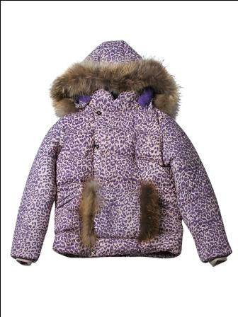 | Пух 90%, перо 10% | дев |  |  |  |  |  | 8-14 лет | 3,950 | 4,450 | 2,805 | 0 | 0
JF033 | Куртка-пуховик с дв.застежкой | бирюзовый леопард | 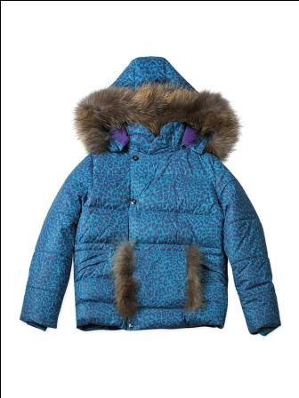 | Пух 90%, перо 10% | дев |  |  |  |  |  | 8-14 лет | 3,950 | 4,450 | 2,805 | 0 | 0
JF034 | Полупальто-пуховик | серый | 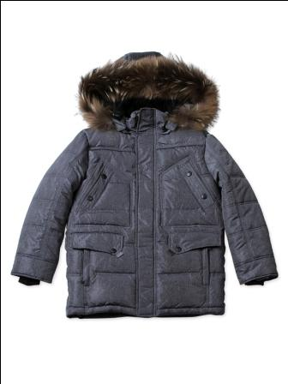 | Пух 90%, перо 10% | мал |  |  | нет |  |  | 8-14 лет | 3,900 | 4,600 | 2,712 | 0 | 0
JF034 | Полупальто-пуховик | бордовый | 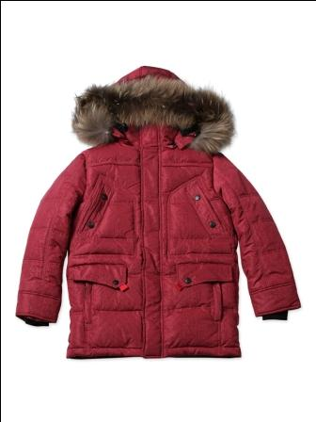 | Пух 90%, перо 10% | мал |  |  |  |  |  | 8-14 лет | 3,900 | 4,600 | 2,712 | 0 | 0
JS036 | Пальто спортивное | бирюзовый | 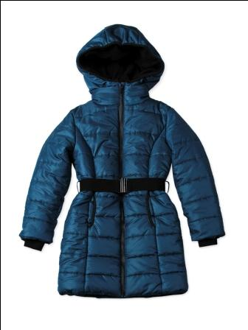 | Polyfill (Полифилл) - это новый высокоэффективный, легкий, теплый и не впитывающий влагу утеплитель. | дев | нет | нет | нет | нет |  | 8-14 лет | 2,300 | 2,550 | 1,403 |  | 0
JS036 | Пальто спортивное | черный | 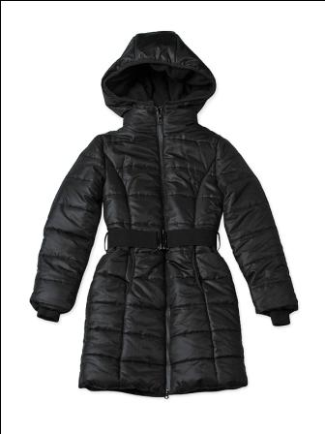 | Polyfill (Полифилл) - это новый высокоэффективный, легкий, теплый и не впитывающий влагу утеплитель. | дев |  |  |  |  |  | 8-14 лет | 2,300 | 2,550 | 1,403 | 0 | 0
JS037 | Куртка спортивная | фуксия металлик | 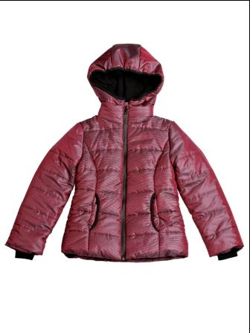 | Polyfill (Полифилл) - это новый высокоэффективный, легкий, теплый и не впитывающий влагу утеплитель. | дев |  |  |  |  |  | 8-14 лет | 2,100 | 2,200 | 1,403 | 0 | 0
JS037 | Куртка спортивная | черный | 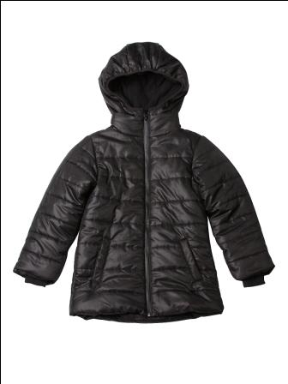 | Polyfill (Полифилл) - это новый высокоэффективный, легкий, теплый и не впитывающий влагу утеплитель. | мал |  |  |  |  |  | 8-14 лет | 2,100 | 2,200 | 1,403 | 0 | 0
JS038 | Полупальто спортивное | синий графит | 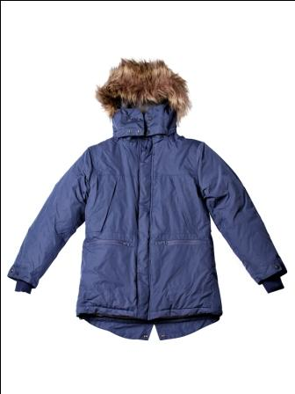 | Polyfill (Полифилл) - это новый высокоэффективный, легкий, теплый и не впитывающий влагу утеплитель. | мал |  |  | нет |  |  | 8-12 лет | 2,300 | 2,400 | 2,197 | 0 | 0
JS039 | Куртка спортивная | зеленый | 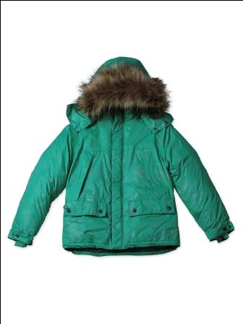 | Polyfill (Полифилл) - это новый высокоэффективный, легкий, теплый и не впитывающий влагу утеплитель. | мал |  |  |  |  |  | 8-12 лет | 2,100 | 2,300 | 1,683 | 0 | 0
JS052 | Полупальто-спортивное | белый | 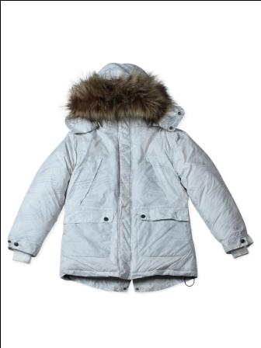 | Polyfill (Полифилл) - это новый высокоэффективный, легкий, теплый и не впитывающий влагу утеплитель. | дев |  |  |  | нет |  | 8-14 лет | 2,300 | 2,360 | 2,197 | 0 | 0
BF046 | Комбинезон | салатовый |  | Флис | ун. |  |  | нет | нет |  | 12-24 мес | 570 | 640 | 374 | 0 | 0
BF046 | Комбинезон | синий |  | Флис | ун. |  |  | нет | нет |  | 12-24 мес | 570 | 640 | 374 | 0 | 0
BF046 | Комбинезон | фиолетовый |  | Флис | ун. |  |  |  | нет |  | 12-24 мес | 570 | 640 | 374 | 0 | 0
BF046 | Комбинезон | красный |  | Флис | ун. |  |  |  | нет |  | 12-24 мес | 570 | 640 | 374 | 0 | 0
CF048 | Кофточка BABY | салатовый |  | Флис | ун. |  |  |  |  |  | 12-24 мес | 480 | 500 | 411 | 0 | 0
CF048 | Кофточка BABY | синий |  | Флис | ун. |  |  |  |  |  | 12-24 мес | 480 | 500 | 411 | 0 | 0
CF048 | Кофточка BABY | фиолетовый |  | Флис | ун. |  |  |  |  |  | 12-24 мес | 480 | 500 | 411 | 0 | 0
CF048 | Кофточка BABY | красный |  | Флис | ун. |  |  |  |  |  | 12-24 мес | 480 | 500 | 411 | 0 | 0
CF048 | Кофточка KIDS | салатовый |  | Флис | ун. |  |  |  |  |  | 3-7 лет | 500 | 550 | 411 | 0 | 0
CF048 | Кофточка KIDS | синий |  | Флис | ун. |  |  |  |  |  | 3-7 лет | 500 | 550 | 411 |  | 0
CF048 | Кофточка KIDS | фиолетовый |  | Флис | ун. |  |  |  |  |  | 3-7 лет | 500 | 550 | 411 | 0 | 0
CF048 | Кофточка KIDS | красный |  | Флис | ун. |  |  |  |  |  | 3-7 лет | 500 | 550 | 411 | 0 | 0
CF048 | Кофточка JUNIOR | салатовый |  | Флис | ун. |  |  |  | нет |  | 8-14 лет | 520 | 600 | 411 | 0 | 0
CF048 | Кофточка JUNIOR | синий |  | Флис | ун. |  |  |  |  |  | 8-14 лет | 520 | 600 | 411 | 0 | 0
CF048 | Кофточка JUNIOR | фиолетовый |  | Флис | ун. |  |  |  |  |  | 8-14 лет | 520 | 600 | 411 | 0 | 0
CF048 | Кофточка JUNIOR | красный |  | Флис | ун. |  |  |  |  |  | 8-14 лет | 520 | 600 | 411 | 0 | 0
CF049 | Брюки KIDS | салатовый |  | Флис | ун. |  |  |  |  |  | 3-7 лет | 370 | 450 | 327 | 0 | 0
CF049 | Брюки KIDS | синий |  | Флис | ун. |  |  |  |  |  | 3-7 лет | 370 | 450 | 327 | 0 | 0
CF049 | Брюки KIDS | фиолетовый |  | Флис | ун. |  |  |  |  |  | 3-7 лет | 370 | 450 | 327 | 0 | 0
CF049 | Брюки KIDS | красный |  | Флис | ун. |  |  |  |  |  | 3-7 лет | 370 | 450 | 327 | 0 | 0
CF049 | Брюки JUNIOR | салатовый |  | Флис | ун. |  |  |  |  |  | 8-14 лет | 400 | 450 | 327 | 0 | 0
CF049 | Брюки JUNIOR | синий |  | Флис | ун. |  |  |  |  |  | 8-14 лет | 400 | 450 | 327 | 0 | 0
CF049 | Брюки JUNIOR | фиолетовый |  | Флис | ун. |  |  |  |  |  | 8-14 лет | 400 | 450 | 327 | 0 | 0
CF049 | Брюки JUNIOR | красный |  | Флис | ун. |  |  |  |  |  | 8-14 лет | 400 | 450 | 327 | 0 | 0
 |  |  |  |  |  |  |  |  |  |  | Итого заказ: |  |  |  | 0 | 0

